Vias ene-jun 2018
Exportaciones Peruanas por vías de transporte (ene-jun 2018)
 | US$ FOB |  |  | PESO NETO - kg
 | 2017 | 2018 | Part. % 2018 | 2017 | 2018
Total general | 20,336,962,018 | 24,058,638,184 | 100% | 23,796,453,421 | 24,807,711,052
MARÍTIMA | 15,257,421,890 | 18,506,693,941 | 77% | 22,023,319,945 | 23,127,609,053
AÉREA | 4,250,963,586 | 4,634,755,319 | 19% | 440,294,396 | 385,348,398
CARRETERA | 540,917,761 | 623,842,282 | 3% | 672,186,261 | 739,933,259
TUBERÍAS | 268,819,169 | 287,902,268 | 1% | 620,900,990 | 549,419,546
POSTAL | 8,276,527 | 961,148 | 0% | 4,058,845 | 419,795
FLUVIAL | 8,233,535 | 2,998,151 | 0% | 34,762,513 | 4,366,613
LACUSTRE | 1,246,763 | 220,804 | 0% | 218,027 | 258,764
OTROS | 1,034,439 | 1,205,081 | 0% | 691,052 | 354,150
FERROVIARIA | 43,890 |  | 0% | 21,340
COURIER (ADUANA AEREA) | 4,459 | 59,189 | 0% | 52 | 1,475

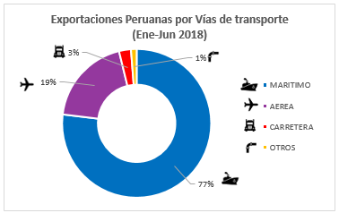
Exportaciones Peruanas por vías de transporte (ene-jun 2018)

 | Part. % 2018
MARÍTIMA | 77%
AÉREA | 19%
CARRETERA | 3%
OTROS | 1%

